Inicio




POP
POP – PROCEDIMENTO OPERACIONAL PADRÃO

Nome do Processo: Gerenciamento de mídias

Data da Última Atualização: 01 de Dezembro de 2016

Periodicidade da Atualização: Sempre que houver alterações

Área Responsável: Marketing

Preenchimento: O&P

ETAPA 1 | Análise da tabela de Gestão de Mídias

 | Descrição: Esta etapa é realizada quando o consultor de marketing analisa a tabela de Gestão de Mídias encontrada na área física de marketing, identificando assim, o post do dia, podendo este ser: post empresarial, post institucional ou post cultural.

 | Responsável: Consultor de Marketing | Envolvidos: Área de Marketing

ETAPA 2 | Pesquisa

 | Descrição: Nesta etapa, sendo identificado o post empresarial, o consultor de marketing irá pesquisar em sites confiáveis (Exame, Administradores e etc) possíveis temas para o post do dia, levando em relevância a data da notícia (não ser um tema muito antigo ou que trate de assuntos polêmicos). Sendo identificado o post institucional, o consultor de marketing deverá aumentar seu conhecimento a respeito do que o post irá tratar. Ele poderá fazer isso com pequenas entrevistas com o diretor da área específica, a qual seria o tema do post, uma conversa com a pessoa específica da empresa, qual também seria o tema do post ou pesquisando mais sobre a empresa que visitou a EJ no próprio site da empresa, se informando assim, o suficiente para dissertar no post do dia. Sendo identificado o post cultural, o consultor de marketing deverá pesquisar em sites descontraídos (Catraca Livre, por exemplo) notícias interessantes para o post do dia, levando em conta que de forma alguma a notícia deve ser polêmica. Caso seja aniversário de algum integrante da Projetos, o post com a homenagem a pessoa deverá ser postado no dia, não importando se é dia de post cultural, institucional ou empresarial.

 | Responsável: Consultor de Marketing | Envolvidos: Área de Marketing

ETAPA 3 | Construção do post

 | Descrição: Nesta etapa é produzida a legenda/conteúdo do post. Ele é feito da seguinte maneira: 1º Com uma pergunta/afirmação para chamar a atenção do internauta. 2º O Conteúdo do post deve ser dissertado de uma forma para instigar o internauta a clicar no link da notícia. (Lembrando que apenas no post institucional que a dissertação deve ser completa, pois não haverá link) 3º Deve ser colocado o link da notícia encurtado (www.migre.me/) OBS: O Post institucional não contém link Post aniversário: No caso do post aniversário, deverá ser perguntado ao membro seu sonho ou seus planos para o futuro, e então será feito uma legenda que vá de encontro a isso, e deixei explicito o sonho do mesmo. OBS: Dê espaços para facilitar na visualização da legenda.

 | Responsável: Consultor de Marketing | Envolvidos: Área de Marketing

ETAPA 4 | Busca/Criação de imagem

 | Descrição: Nesta etapa o consultor de marketing, no caso de post cultural e empresarial, procura imagens de acordo com o post no Google utilizando as ferramentas de pesquisa no tamanho médio, de boa qualidade e que não seja muito repercutida na mídia. Já se o post for institucional, o consultor de marketing deverá produzir a própria arte, seja ela com foto tratada no Photoshop ou criação de uma arte. No caso do post aniversário, a arte será criada de acordo com o sonho do membro. Já se foi criada uma arte padrão.

 | Responsável: Consultor de Marketing | Envolvidos: Área de Marketing

ETAPA 5 | Monitoramento

 | Descrição: Após o consultor de marketing ter publicado o post, os membros da área e o diretor monitoram o Facebook para possíveis críticas construtivas sujeitas a alteração do post e para ver o alcance máximo de pessoas com este. A própria página do Facebook proporciona dados numéricos e gráficos que auxiliam no estudo do desenvolvimento da página, alcance total das postagens, crescimento, entre outros.

 | Responsável: Consultor de Marketing | Envolvidos: Área de Marketing

ETAPA Extra | Exceções

 | Descrição: A Etapa extra é onde se encontram as notícias de última hora ( visitas de empresas, membros efetivados) que necessitam ser postadas no mesmo dia, sendo assim um post extra. Há também as publicações parabenizando os membros no dia de seu aniversário.

 | Responsável: Consultor de Marketing | Envolvidos: Área de Marketing

DEIP
DEIP

DIAGRAMA DE ESCOPO

Nome do Processo: | Gerenciamento de mídias |  |  | Dono do Processo: | Marketing

MISSÃO:

Desenvolver a imagem da Projetos no mercado com o intuito de captar clientes.

Lei, normas e políticas: |  |  | Indicadores:

Manter sempre monitorados os posts |  |  | Alcance do post

Não abordar temas polêmicos |  |  | Constância no alcance do post

Não fazer nenhuma discriminação ou abordagem ofensiva |  |  | Likes do post até nova postagem

Não gerar polêmica com as postagens |  |  | Constância nos likes do posts

Sempre coletar os indicadores
Postar Três vezes na semana
Priorizar o institucional

Interface de entrada | Entradas | Subprocessos |  | Saídas | Interface de saída

Processos/ atividades que devem ocorrer para dar inicio ao processo | Insumos para dar inicio a execução do processo | Decomposição de um processo em menores etapas com objetivos similares |  | Criação de produtos e/ou serviços | Como colocar em ação os produtos/serviços

Processo: Analisar Postagem anterior | Contas habilitadas nas redes sociais | Identificar o post do dia. |  | Identificar tema a ser abordado | Construir o post.

Starter: Esolher redes que serão usadas | Postagens Elaboradas | Publicar o post nas mídias sociais. |  | Monitorar post para receber feedback. | Ver alcance

Atores Envolvidos: |  |  | Sistemas, infraestrutura e ferramentas:

Equipe de Marketing |  |  | Facebook

 |  |  | Instagram

 |  |  | Site

FLUXOGRAMA
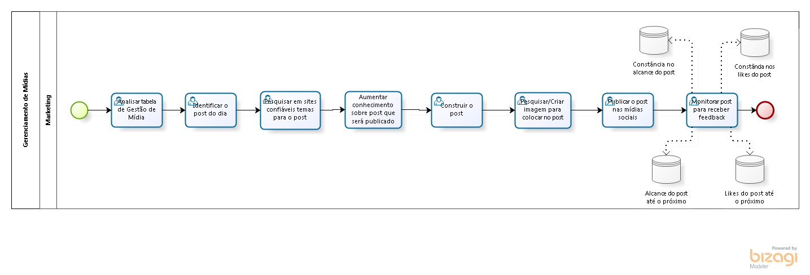
Observação: - Colocar arquivo do Bizagi na mesma pasta que está localizado este arquivo.
- Colocar a imagem do fluxograma abaixo.

